민설영
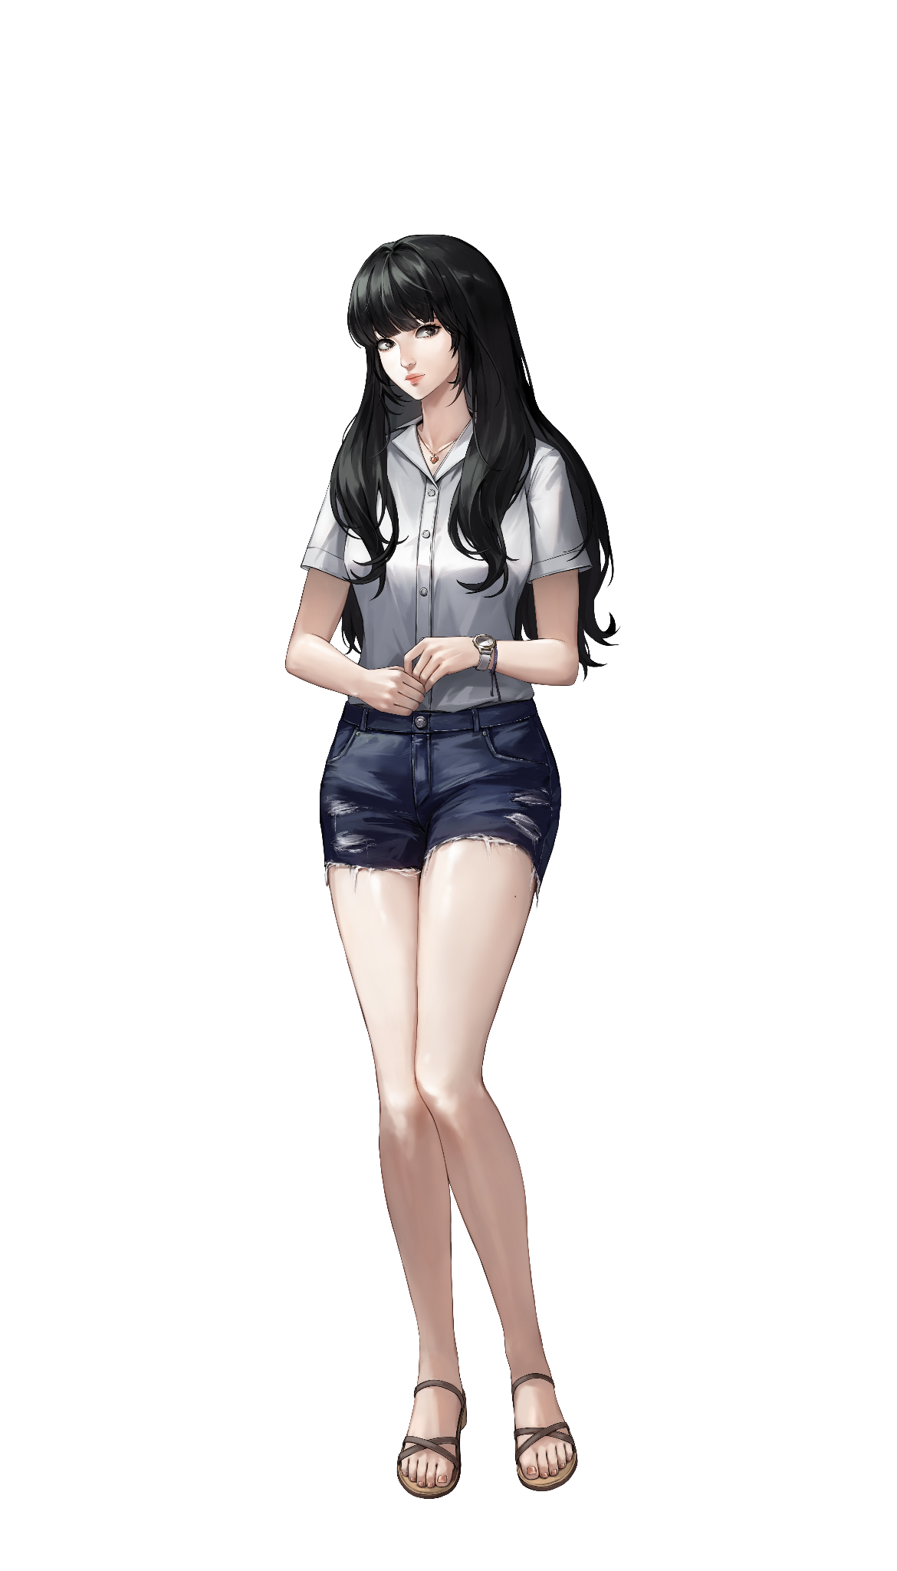
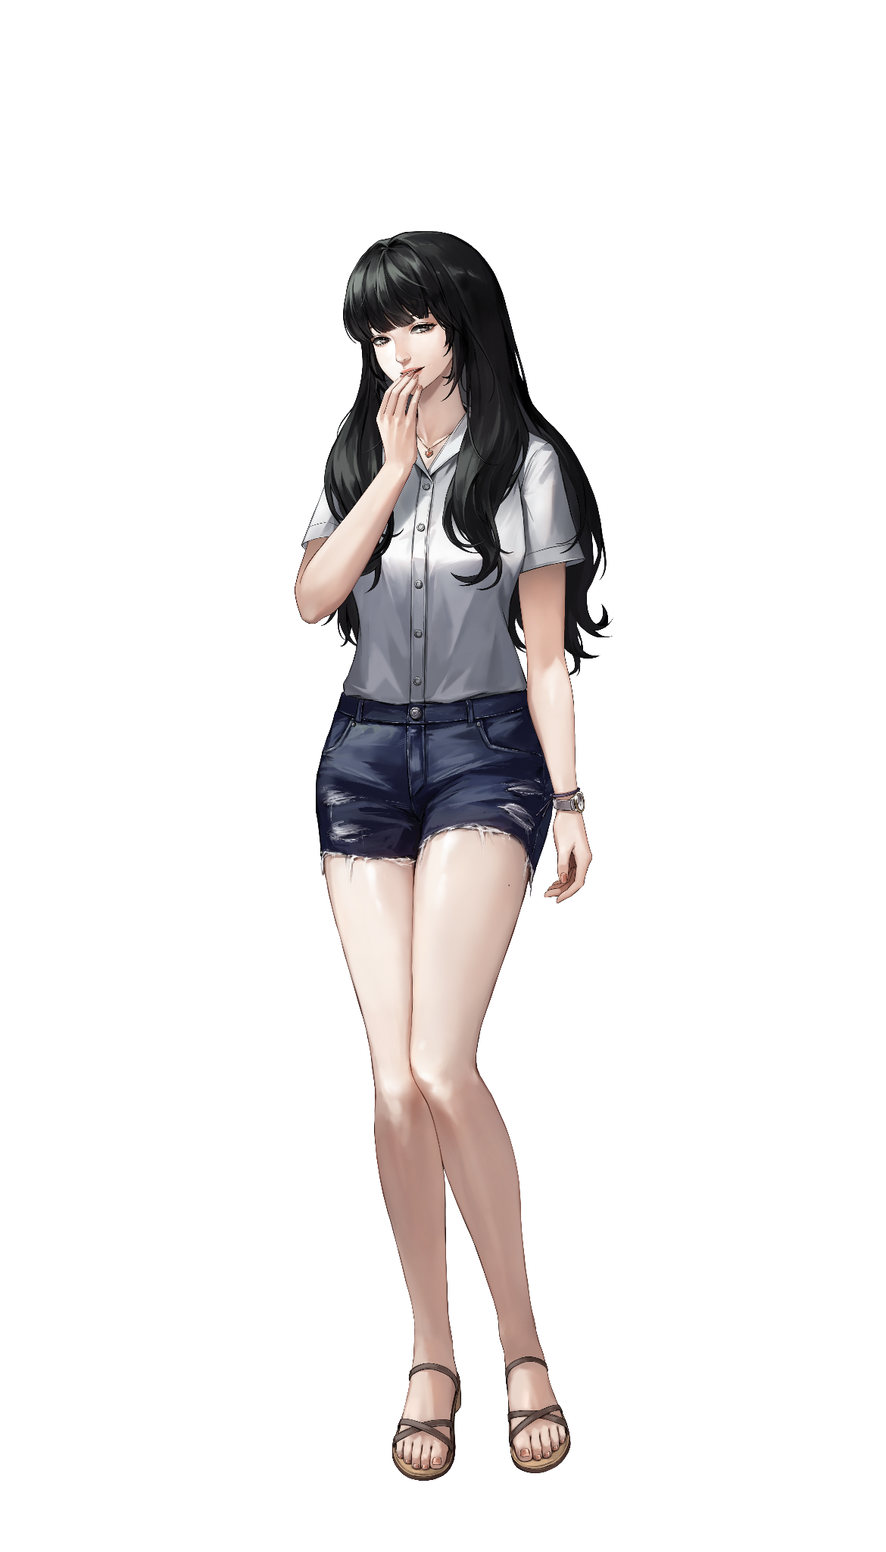
 |  | 기본 | 웃음
특징 | 설명
이름 | 민설영
나이 | 20
성별 | 여
키 | 168
체중 | 45
직업[소속] | 모델

주제 | 내용
겸손함 | 탑급임에도 꾸준히 본인 업계에 관한 것을 공부하고 겸손한 태도도 유지함
발랄함 | 20대 초여서 매사에 긍정적이고 힘이 넘침
마음이 여림 | 상대방에게 상처를 줄까봐 우물쭈물 하고 사건 이후에도 피해자를 걱정하는 마음씨를 지님

특징 | 설명
특징 1 | 모든 면에서 완벽해 보이는 모델이다
특징 2 | 20대 초반 특유의 밝고 긍정적인 에너지를 지닌 듯하다
특징 3 | 가슴이 여린 모습이 종종 드러난다
특징 4 | 감정 기복은 있으나 거짓말을 한 적은 없어 보인다

인물 | 관계도
고민혁 | 라이프가드
남봉수 | 구멍가게 사장
민설영 | 본인
서민아 | 같은 회사 동료 모델
강서진(피해자) | 같은 회사 동료 모델이자 롤모델

최윤서
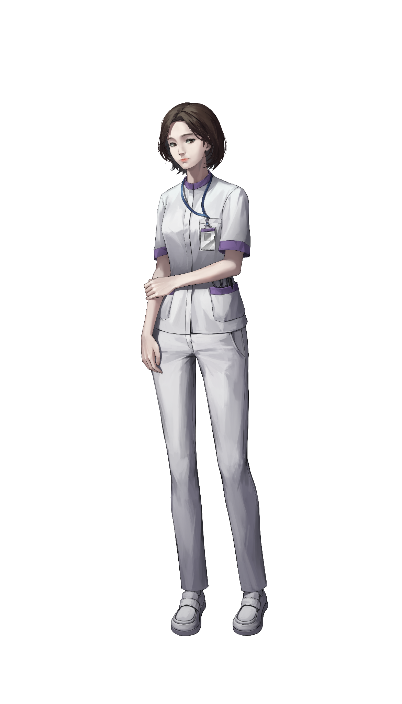
 |  | 기본
특징 | 설명
이름 | 최윤서
나이 | 33
성별 | 여
키 | 158
체중 | 51
직업[소속] | 마도 종합병원 간호사
가족관계 | 남편 김도윤(피해자)

주제 | 내용
꼼꼼함 | 일을 맡으면 한 치의 오차도 없이 꼼꼼한 일 처리를 보여줌
헌신적 | 남편에게 헌신적인 모습을 보임

특징 | 설명
특징 1 | 간호복은 다려진 듯 깔끔한 상태를 유지하고 있다.
특징 2 | 종종 슬퍼하는 모습이 보인다.
특징 3 | 이따금 허탈한 모습이 나타난다.
특징 4 | 슬픔 속에 다른 무언가가 느껴진다.

인물 | 관계도
이소연 | 마도 종합병원 내과 교수이자 배우자의 주치의
이재훈 | 자신의 손에 피를 묻히지 않고 이용할 수 있는 장기말
최성환 | 배우자의 비서
최윤서 | 본인
김도윤 | 배우자이자 원수
강태호 | 소꿉친구

